検討内容
＜試算・申込フローについて＞

１．検討内容
 | 既契約マイページへの連動がなくなったため、CRMへの導線を踏まえた上でマイページへ保存できるデータについて再検討を頂きたい。
 | 保存するデータの範囲で、どこまでのユーザを見込顧客とするかについて、業務影響があると考えております。
試算エリア
申込エリア
マイページ

 | 計算機 |  | プラン選択 | 試算結果確認 | 個人情報入力 | 告知情報入力 | 受取人、支払情報入力 | 申込完了 | 申込マイページ
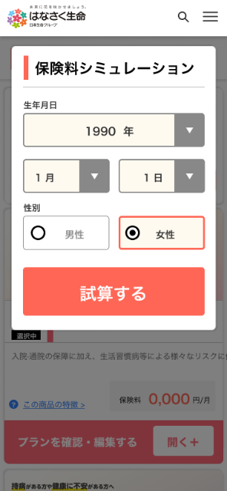
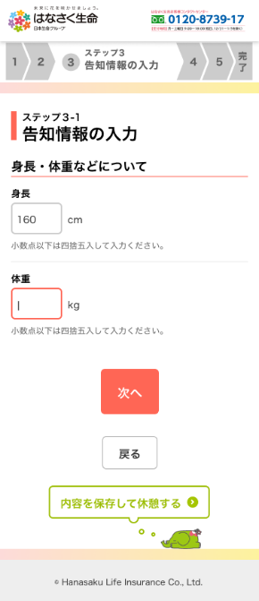
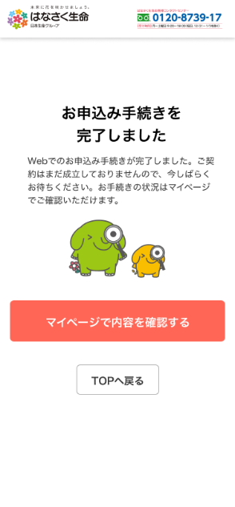

２．対応案A
 | 試算中、申込中ともにマイページへの保存を可能とする。

 | ＜メリット＞
 |  | ＣＲＭ側で試算中のユーザに対しても試算を継続するアナウンスメールなどを送り、契約促進・向上といった展開が見込める。
 |  | 携帯端末で試算を行った結果をＰＣ端末から再開し申込を行うことが可能となる。

 | ＜デメリット＞
 |  | CRM側では、契約見込が低いユーザに対してのサポートも必要となり、サービスが複雑化し運用コストが上昇してしまうことがありえる。
 |  | 後述する案Ｂと比べると、試算中のデータを登録する場合でもマイページ開設の操作をする必要が出てきてしまいユーザビリティ低下し、
 |  | 試算中で離脱してしまうユーザが増えてしまう。

３．対応案Ｂ
 | 申込中のみマイページへの保存を可能とする。
 | 試算中の場合は、個人情報登録不要な簡易的な保存とする（クッキー等の保存）。

 | ＜メリット＞
 |  | CRM側では、契約見込が高いユーザに対してのみサポートする運用とし、サービスがシンプルになり運用コストの低下が見込める。
 |  | 試算中のデータは、簡易な操作で保存することが可能となり、試算途中で離脱してしまうユーザを軽減することができる。

 | ＜デメリット＞
 |  | 試算中のユーザの情報はサーバ側で保存されることがないため、試算中で離脱してしまったユーザに対して促進する手段がない。
 |  | ただし、このデメリットはメリットに記載した通り、離脱ユーザの軽減を図った上でのデメリットである。

４．サスケ側からの推薦案
 | 対応案Ａは、離脱してしまうユーザを回帰させる対策
 | 対応案Ｂは、そもそも離脱してしまうユーザを軽減させる対策
 | となります。

 | どちらもメリットはありますが、初回の運用としては事前に離脱するユーザを軽減することにより、
 | 運用側（ＣＲＭ）へのメリットも図れることから、対応案Ｂをご提案致します。

